系统网址
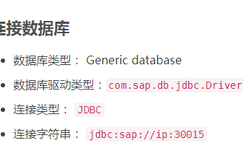
新系统： | 192.168.0.149:8000/YJT_Admin | 田金华/666666
老系统： | 192.168.0.88/administrator.do | 管理员/123456
新系统数据库： | 192.168.0.131_3306 | root/admin123 | run-gcsh/还有Y/y开头的下面的表
老系统数据库： | 192.168.0.88_3306 | root/www.run.com@123 | 表
SAP数据库： | 192.168.0.16_30815 | system/Runqas_2013

公司经营指标分析
公司经营指标分析 | 指标 | 来源表 | 字段 | 表之间的关联关系 | 菜单 | 备注 | 维度
基础经营指标分析 | 时间 | bi_report_ygsj | recorddate |  | 老系统-业绩管理中心-业绩记录基础表-合同总金额 |  | 当年/部门等
 | 合同总额 | bi_report_ygsj | contractdivide |  | 老系统-业绩管理中心-业绩记录基础表-合同总金额
 | 业绩总额 | bi_report_yjmb | ndReal |  | 老系统-销售数据查询-业绩基础表-年度实际业绩
 | 回款情况 | bi_report_yjmb | ndReal |  | 老系统-销售数据查询-回款基础表-年度实际回款总额

 | 完工情况 |  |  |  | 新系统-工程售后项目-工程项目管理-里程碑列表-实际完成时间-完工 | 里程碑名称是完工，有实际完成时间
 | 部门(完工) | run_gcsh-construct_project(主) | project_organtion_code | id=contrunct_project_id
 | 时间（当年完工） | run_gcsh-construct_milestone（子） | actual_finish_date
 | 里程碑名称 | run_gcsh-construct_milestone | milestone_name
 | 计划完成时间 | run_gcsh-construct_milestone | plan_finish_date
 | 实际完成时间 | run_gcsh-construct_milestone | actual_finish_date

 | 验收情况 |  |  |  | 新系统-工程售后项目-验收项目管理-里程碑列表-实际完成时间-验收 | 里程碑名称是终验，有实际完成时间
 | 部门(验收) | run_gcsh-check_project（主） | project_organtion_code | id=check_project_id
 | 时间（当年验收） | run_gcsh-check_milestone（子） | actual_finish_date
 | 里程碑名称 |  | milestone_name
 | 计划完成时间 |  | plan_finish_date
 | 实际完成时间 |  | actual_finish_date

预计合同额
业绩当季度剩余数预计 |  |  |  |  | 老系统-立项报告中心-销售项目立项
 | 预计签单日期 | xsxmls_sp | yjqdTime
 | 成交率 | xsxmls_sp | cjl
未签约合同额
 | 是否签单 | xsxmls_sp | isqiandan |  |  | 0未签单，1签单
 | 预计合同额 | xsxmls_sp | yjhte |  |  | 预计合同金额
概率合同额
 | 未签约合同额 | xsxmls_sp | yjhte |  |  | 是否签单为未签单的预计合同额
 | 概率合同额 | xsxmls_sp | yjhte |  |  | 预计合同额*成交率

回款当季剩余数预计
 | 实际应付起算日期 | sd_yszk | pay_date1 |  | 老系统-项目回款数据中心-应收账款表
当季存量
 | 立项状态 | sd_yszk | pstatus |  | 老系统-项目回款数据中心-应收账款表
 | 当季度逾期存量 | sd_yszk | qmoney |  | 老系统-项目回款数据中心-应收账款表 | 立项状态为‘已立项’，‘未立项’，‘待立项’，实际应付起算日期有值且早于或等于当前查询日期的所有未回金额
当季逾期存量
 | 当季度存量 | sd_yszk | qmoney |  | 老系统-项目回款数据中心-应收账款表 | 汇总所有未回金额的值

省份业绩情况
 | 省份 | bi_report_ygsj | province |  | 老系统-业绩管理中心-业绩记录基础表
 | 部门（只取一级部门） | bi_report_ygsj | departname
 | 业绩记录日期（年，季，月） | bi_report_ygsj | recorddate
 | 销售人员 | bi_report_ygsj | sellperson
 | 业绩额 | bi_report_ygsj | performrecordnum

省份回款情况 |  |  |  |  | 老系统-项目回款数据中心-项目回款列表 | wf_project_back_pay(主)wf_project_back_pay_sub(子表)wf_project_back_pay_sub_sub(子子表) where 主.id=子.projbackid and 主.id=子子.projbackid
 | 省份 | xsxmls_sp | itemprovince | wf_project_back_pay(主)wf_project_back_pay_sub(子表)wf_project_back_pay_sub_sub(子子表) where 主.id=子.projbackid union all 主.id=子子.projbackid xsxmls_sp.glkjxmbh=子.projno union all xsxmls_sp.glkjxmbh=子子.projno |  | 与sys_department b.name where b.pid=0
 | 回款所属部门（只取一级部门） | wf_project_back_pay_sub | achidept
 | 回款日期（年，季，月） | wf_project_back_pay_sub | pay_date1
 | 回款所属人 | wf_project_back_pay_sub | achimen
 | 回款拆分金额 | wf_project_back_pay_sub | subpay

应收账款 |  |  |  |  | 老系统-项目回款数据中心-应收账款表
 | 催款责任部门（只取一级部门） | sd_yszk | zckdept | sd.pspnr=sp.glkjxmbh
 | 省份 | xsxmls_sp | itemprovince

 |  |  |  | ；；

营销分析报表
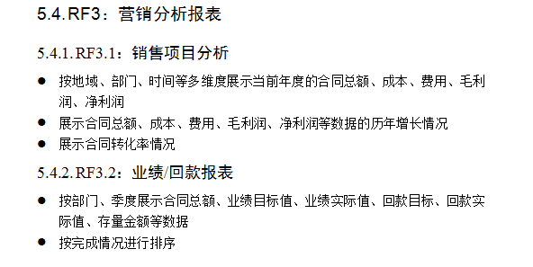
营销分析报表 | 指标 | 来源表 | 字段 | 表之间的关联关系 | 菜单 | 备注 | 维度
销售项目分析 | 合同总额 | bi_report_ygsj | contractPriceDouble |  | 老系统-业绩管理中心-业绩记录基础表-合同总金额 | 状态为审批完成的合同金额 | 地域/部门/时间等
 | 成本 |  |  |  |  | SAP
 | 费用 |  |  |  |  | SAP
 | 毛利润 |  |  |  |  | SAP
 | 净利润 |  |  |  |  | SAP
业绩/回款报表 | 合同总额 | bi_report_ygsj | contractPriceDouble |  | 老系统-业绩管理中心-业绩记录基础表-合同总金额 | 状态为审批完成的合同金额 | 部门/季度
 | 季度业绩目标值 | bi_report_yjmb | jdTarget | isDell is null and baseType=1 and counttype=2 | 老系统-销售数据查询-业绩基础表
 | 季度业绩实际值 | bi_report_yjmb | jdRealRrget |  | 老系统-销售数据查询-业绩基础表
 | 年度业绩目标值 | bi_report_yjmb | ndTarget |  | 老系统-销售数据查询-业绩基础表
 | 年度业绩实际值 | bi_report_yjmb | ndReal |  | 老系统-销售数据查询-业绩基础表
 | 季度回款目标 | bi_report_yjmb | jdTarget | isDell is null and baseType=2 and counttyp=2(1.员工，2部门，4公司级) | 老系统-销售数据查询-回款基础表
 | 季度回款实际值 | bi_report_yjmb | jdRealRrget |  | 老系统-销售数据查询-回款基础表
 | 年度回款目标 | bi_report_yjmb | ndTarget |  | 老系统-销售数据查询-回款基础表
 | 年度回款实际值 | bi_report_yjmb | ndReal |  | 老系统-销售数据查询-回款基础表
 | 存量金额 | sd_yszk | qmoney | 根据部门字段zckdept统计合计 | 老系统-项目回款数据中心-应收账款-当前存量 |  | 季度
 | 季度 | sd_yszk | predictrecievedate(预计回款时间)

人力资源管理
人力资源管理 | 指标 | 来源表 | 字段 | 表之间的关联关系 | 菜单 | 备注 | 维度

员工结构分析
 | 员工id | p_user(a) | id |  | 新系统-员工基础信息管理
 | 事业群 | h_staff_entry_info(c) | group_name
 | 一级部门 | h_staff_entry_info(c) | first_dept
 | 二级部门 | h_staff_entry_info(c) | second_dept |  | 新系统-员工基础信息管理
 | 员工姓名 | p_user(a) | username |  | 新系统-员工基础信息管理
 | 员工年龄 | h_staff_entry_info(c) | birthday | a.id=c.id | 新系统-员工基础信息管理 | 当前日期-生日
 | 员工司龄 | h_staff_entry_info(c) | entry_date | a.id=c.id | 新系统-员工基础信息管理 | 当前日期-入职日期
 | 员工学历 | h_staff_entry_info(c) | education | a.id=c.id | 新系统-员工基础信息管理
 | 员工性别 | h_staff_entry_info(c) | sex | a.id=c.id | 新系统-员工基础信息管理
 | 职类 | p_duty_category_type(g) | code,name | f.category_type_id=g.id | 新系统-员工基础信息管理
 | 职种 | p_duty_category(f) | code,name | e.category_id=f.id | 新系统-员工基础信息管理
 | 职位 | p_duty(e) | code,name | d.duty_id=e.id | 新系统-员工基础信息管理
 | 任职岗位 | h_staff_entry_info(c) | post | a.id=c.id | 新系统-员工基础信息管理
 | 员工岗位属性 | p_post(d) | post_satus | a.post_id=d.id | 新系统-员工基础信息管理
 | 员工任职级别 | h_staff_entry_info(c) | position_level | a.id=c.id | 新系统-员工基础信息管理
 | 员工入职日期 | h_staff_entry_info(c) | entry_date | a.id=c.id | 新系统-员工基础信息管理
 | 岗位规划职级 | h_staff_entry_info(c) | post_level | a.id=c.id | 新系统-员工基础信息管理

员工流动分析
公司入职累计人数 | 入职时间（年度） |  |  |  | 新系统-员工基础信息管理
 | 人数 |  |  |  | 新系统-员工基础信息管理
离职人数分布 | 事业群 | h_staff_leave_active | group_name |  | 新系统-入/调/离职管理-离职办理单 | h_staff_leave_active(主动离职)h_staff_leave_unactive(被动离职)数据汇总
 | 一级部门 | h_staff_leave_active(a) | first_dept
 | 二级部门 | h_staff_leave_active(a) | second_dept
 | 员工id | h_staff_leave_active(a) | staff_id |  | 新系统-入/调/离职管理-离职办理单
 | 员工名称 | h_staff_leave_active(a) | staff_name |  | 新系统-入/调/离职管理-离职办理单
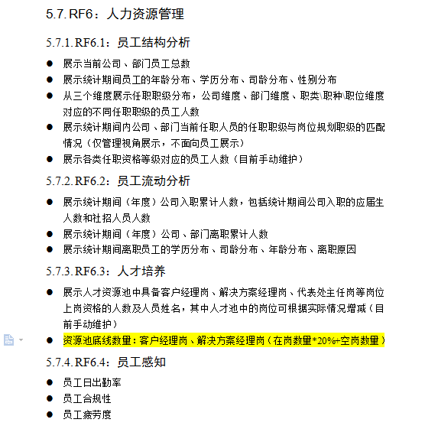
 | 员工学历 | p_user(b) | education | a.staff_id=b.id | 新系统-入/调/离职管理-离职办理单
 | 员工司龄 | p_user(b) | entry_date |  | 新系统-入/调/离职管理-离职办理单
 | 员工年龄 | p_user(b) | birthday |  | 新系统-入/调/离职管理-离职办理单
 | 离职原因 | h_staff_leave_active(a) | leave_reason |  | 新系统-入/调/离职管理-离职办理单
 | 离职申请办理时间 | h_staff_leave_active(a) | apply_date |  | 新系统-入/调/离职管理-离职办理单
人才培养
岗位上岗资格人员信息 | 上岗资格岗位 | p_post(a) | id,name |  | 数据需导入
 | 上岗资格员工ID | p_user(b) | id | a.post_id=b.id and a.dept_id =p_dept.id and p_dept.dept_name like'%资源池' | 数据需导入
 | 上岗资格员工姓名 | p_user(b) | username | a.post_id=b.id | 数据需导入

资源池底线数量 | 岗位客户经理岗、解决方案经理岗 | p_post(a) | id,name |  | 新系统-员工基础信息管理
 | 在岗人数 | p_post(a) | status=1 |  | 新系统-员工基础信息管理
 | 空岗人数 | p_post(a) | status=0 |  | 新系统-员工基础信息管理
 | 资源池底线数量 |  |  |  | 新系统-员工基础信息管理 | (在岗数量*20%+空岗数量)
员工感知
员工日出勤率(昨天) | 日期 | time |  |  | 新系统-考勤管理
 | 应出勤人数 | t_append_info | count(distinct userd) |  | 新系统-考勤管理
 | 实际出勤人数 | t_append_info | describe1.2.3.4有一个正常就行 |  | 新系统-考勤管理
 | 出勤率 | 实际出勤人数/应出勤人数
员工合规性
 | 期间 | m_emp_act_data_info | yearcount,minthcount |  | 老系统-员工基本行为合规性-合规性平均排名 | 上个月、部门的平均得分
 | 部门 | m_emp_act_data_info | firstdeptname,seconddeptname |  | 老系统-员工基本行为合规性-合规性平均排名
 | 平均分 | m_emp_act_data_info | avgacore |  | 老系统-员工基本行为合规性-合规性平均排名
员工疲劳度
 | 部门 | m_emp_work_hour_data_info | firstdeptname,seconddeptname |  | 老系统-员工疲劳感知器-超时工时比排名
 | 疲劳度类型 | m_emp_act_base_data | datetype=2 |  | 老系统-员工疲劳感知器-超时工时比排名
 | count(员工ID)-人数 | year,month |  |  | 老系统-员工疲劳感知器-超时工时比排名

id | id | varchar2(100)
员工姓名 | name | varchar2(100)
性别 | sex | varchar2(100)
出生日期 | birthday | date
年龄类型 | age_type | varchar2(100)
年龄 | age | number
学历 | education | varchar2(100)
籍贯 | naive_place | varchar2(100)
入职时间 | entry_date | date
司龄类型 | age_job_type | varchar2(100)
司龄 | age_job | number
在职状态
事业群 | group_name | varchar2(100)
一级部门id | first_deptid | varchar2(100)
一级部门名称 | first_dept | varchar2(100)
二级部门id | second_deptid | varchar2(100)
二级部门名称 | second_dept | varchar2(100)
岗位编码 | post_id | varchar2(100)
岗位名称 | post_name | varchar2(100)
岗位级别 | post_level | varchar2(100)
岗位性质 | post_type | varchar2(100)
职位编码 | duty_code | varchar2(100)
职位名称 | duty_name | varchar2(100)
职种编码 | category_code | varchar2(100)
职种名称 | category_name | varchar2(100)
职类编码 | category_type_code | varchar2(100)
职类名称 | category_type_name | varchar2(100)
任职级别 | duty_level | varchar2(100)

工程售后管理
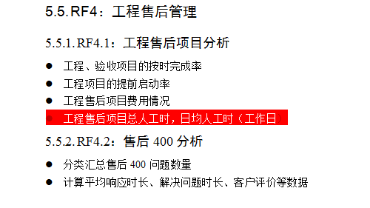
工程售后管理 | 指标 | 来源表 | 字段 | 表之间的关联关系 | 菜单 | 备注 | 维度
工程售后项目分析 |  |  |  |  | 新系统-工程售后项目

当年总项目数 | 计划完成时间 | run_gcsh-construct_project | plan_finish_date |  | 新系统-工程售后项目-工程项目管理
 | 项目数量 | run_gcsh-construct_project | distinct count(construnt_project_id) |  | 新系统-工程售后项目-工程项目管理
当年完工项目数 | 计划完成时间 | run_gcsh-construct_project | plan_finish_date |  | 新系统-工程售后项目-工程项目管理
 | 完工项目数 | run_gcsh-construct_project | distinct count(construnt_project_id) |  | 新系统-工程售后项目-工程项目管理 | 里程碑名称为完工
当年验收项目数 | 计划完成时间 | run_gcsh-checkt_project | plan_finish_date |  | 新系统-工程售后项目-验收项目管理
 | 验收项目数 | run_gcsh-checkt_project | distinct count(construnt_project_id) |  | 新系统-工程售后项目-验收项目管理 | 里程碑名称为终验
当年按时完成率 | 计划完成时间 | run_gcsh-construct_milestone | plan_finish_date |  | 新系统-工程售后项目-工程项目管理
 | 实际完成时间 | run_gcsh-construct_milestone | actual_finish_date |  | 新系统-工程售后项目-工程项目管理
 | 里程碑名称 | run_gcsh-construct_milestone | milestone_name |  | 新系统-工程售后项目-工程项目管理
 | 当年按时完成率 |  |  |  | 新系统-工程售后项目-工程项目管理 | 完成时间>计划完成时间的项目/所有项目，里程碑名称为完工
当年验收完成率 | 计划完成时间 | run_gcsh-check_milestone | plan_finish_date |  | 新系统-工程售后项目-验收项目管理
 | 实际完成时间 | run_gcsh-check_milestone | actual_finish_date |  | 新系统-工程售后项目-验收项目管理
 | 里程碑名称 | run_gcsh-check_milestone | milestone_name |  | 新系统-工程售后项目-验收项目管理
 | 当年按时完成率 |  |  |  | 新系统-工程售后项目-工程项目管理 | 完成时间>计划完成时间的项目/所有项目，里程碑名称为终验
当年提前启动率 | 计划完成时间 | run_gcsh-construct_milestone | plan_finish_date |  | 新系统-工程售后项目-工程项目管理
 | 实际完成时间 | run_gcsh-construct_milestone | actual_finish_date |  | 新系统-工程售后项目-工程项目管理
 | 里程碑名称 | run_gcsh-construct_milestone | milestone_name |  | 新系统-工程售后项目-工程项目管理
 | 当年提前启动率 |  |  |  | 新系统-工程售后项目-工程项目管理 | 完成时间>计划完成时间的项目/所有项目，里程碑名称是项目启动
当年不同费用类别的预算金额 | 计划完成时间 | run_gcsh-construct_project | plan_finish_date | YJT_Finance.budget_project.project_sku=run_gcsh-construct_project.budget_code YJT_Finance.budget_project.id=YJT_Finance.budget_project_log.budget_project_id YJT_Finance.budget_project_log.fee_type_id=YJT_Finance.cf_fee_type.id | 新系统-工程售后项目-工程项目管理 | budget_project_log.fee_type_id<>0
 | 费用类别 | cf_fee_type | name |  | 新系统-工程售后项目-工程项目管理
 | 预算金额 | YJT_Finance.budget_project_log | old_amount |  | 新系统-工程售后项目-工程项目管理
 | 已用金额 | YJT_Finance.budget_project_log | amount |  | 新系统-工程售后项目-工程项目管理
按月展示人工时 | 日期 | m_daily_info | daily_date | m_daily_work(YJT_TMS).dailyid=m_daily_info.id | 新系统-工程售后项目-工程项目管理-报工信息
 | 人工时 | m_daily_info | work_hour(总工时) |  | 新系统-工程售后项目-工程项目管理-报工信息

当年平均响应时长、平均解决问题时长 | 问题提出时间 | m_question | questioncreatetime |  | 老系统-售后400管理
 | 承诺解决时间 | m_question | cnyhtime |  | 老系统-售后400管理
 | 实际解决时间 | m_question | sjtime |  | 老系统-售后400管理
 | 平均响应时长 |  |  |  | 老系统-售后400管理 | （承诺解决问题时间-提出问题时间）/总问题数量
 | 平均解决时长 |  |  |  | 老系统-售后400管理 | (实际解决时间-提出问题时间)/总问题数量

各产品投诉类型的问题数和解决问题数 | 问题id | m_question | id |  | 老系统-售后400管理
 | 问题名称 | m_question | questionxxms |  | 老系统-售后400管理
 | 问题类型 | m_question_classify | questiontype | m_question和m_question_classify通过questiontype=value关联，如果关联不到就是其他 | 老系统-售后400管理
 | 问题状态 | m_question | questionisover | 与m_question_basicdata表中id关联 | 老系统-售后400管理
 | 投诉类型 |  |  |  | 老系统-售后400管理
 | 问题解决标识 | m_question | questionisover |  | 老系统-售后400管理 | 按期已完成+延期已完成
 | 产品 | m_question | producnames |  | 老系统-售后400管理

